Kriisikuntamittarit
 | Kuntakonsernin |  | Peruskunnan |  | Kuntakonsernin |  | Kuntakonsernin |  | Kunnan |  | Kuntakonsernin
 | kertynyt ylijäämä €/as (2019) | kertynyt ylijäämä €/as (2020) | kertynyt alijäämä, €/as (2019) | kertynyt alijäämä, €/as (2020) | vuosikate % poistoista (2019) | vuosikate % poistoista (2020) | Lainat&vuokrav. €/as (2019) | Lainat&vuokrav. €/as (2020) | tuloveroprosentti (2020) | tuloveroprosentti (2021) | laskennallinen lainanhoitokate (2019) | laskennallinen lainanhoitokate (2020)
Valitse Kunta:
Akaa | -600 | -67 | -537 | 178 | 103% | 210% | 5,224 | 5,581 | 22.25 | 22.25 | 0.95 | 1.90

Manner-Suomi | 2,305 | 2,670 | 2,018 | 2,286 | 111 % | 100 % | 8,228 | 8,795 | 19.97 | 20.02 | 0.92 | 1.31
Kriteerin raja-arvo: | Alijäämää yli 500 €/as | Alijäämää yli 1000 €/as | Negatiivinen | Negatiivinen | Alle 80% | Alle 80% | Yli 12342 | Yli 13193 | Yli 21,97 | Yli 22,02 | Alle 0,8 | Alle 0,8
Kriteerin keltainen-valo: |  | Alijäämää yli 500 €/as |  |  | Alle 100% | Alle 100% | Yli 10285 | Yli 10994 | Yli 21,47 | Yli 21,52 | Alle 1,0 | Alle 1,0
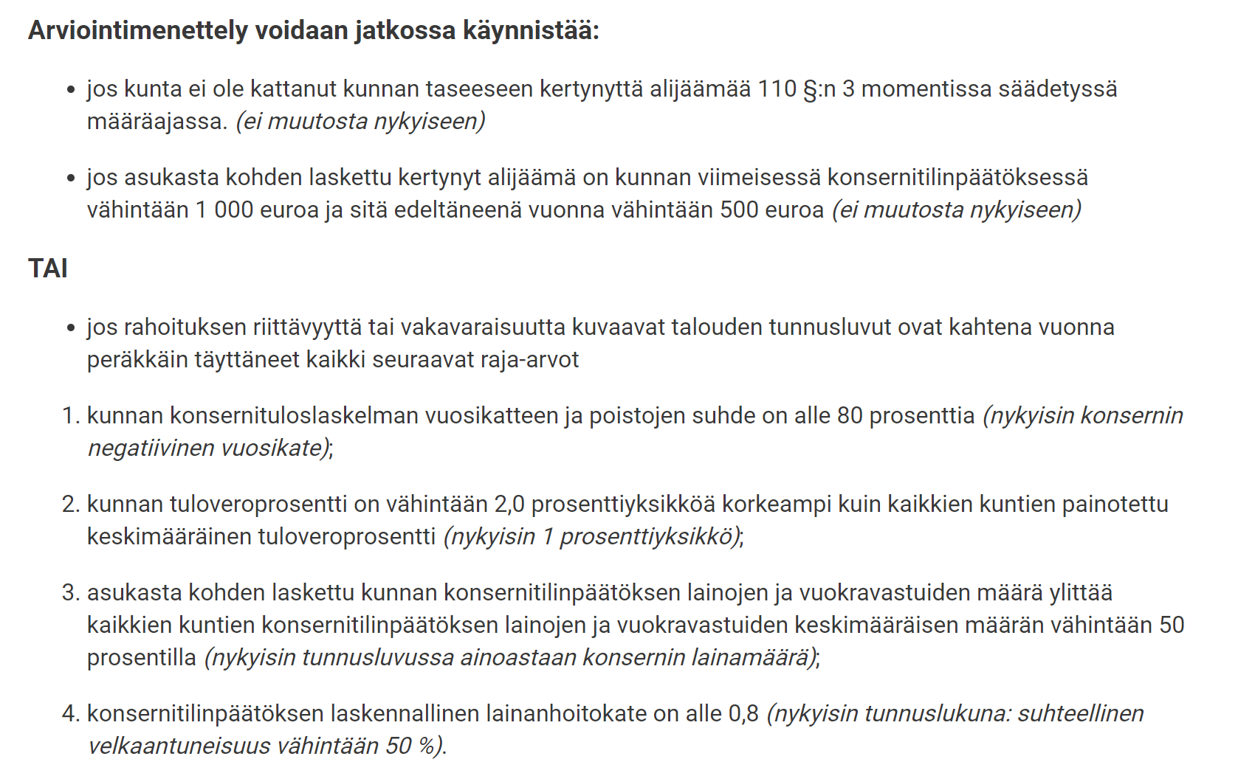
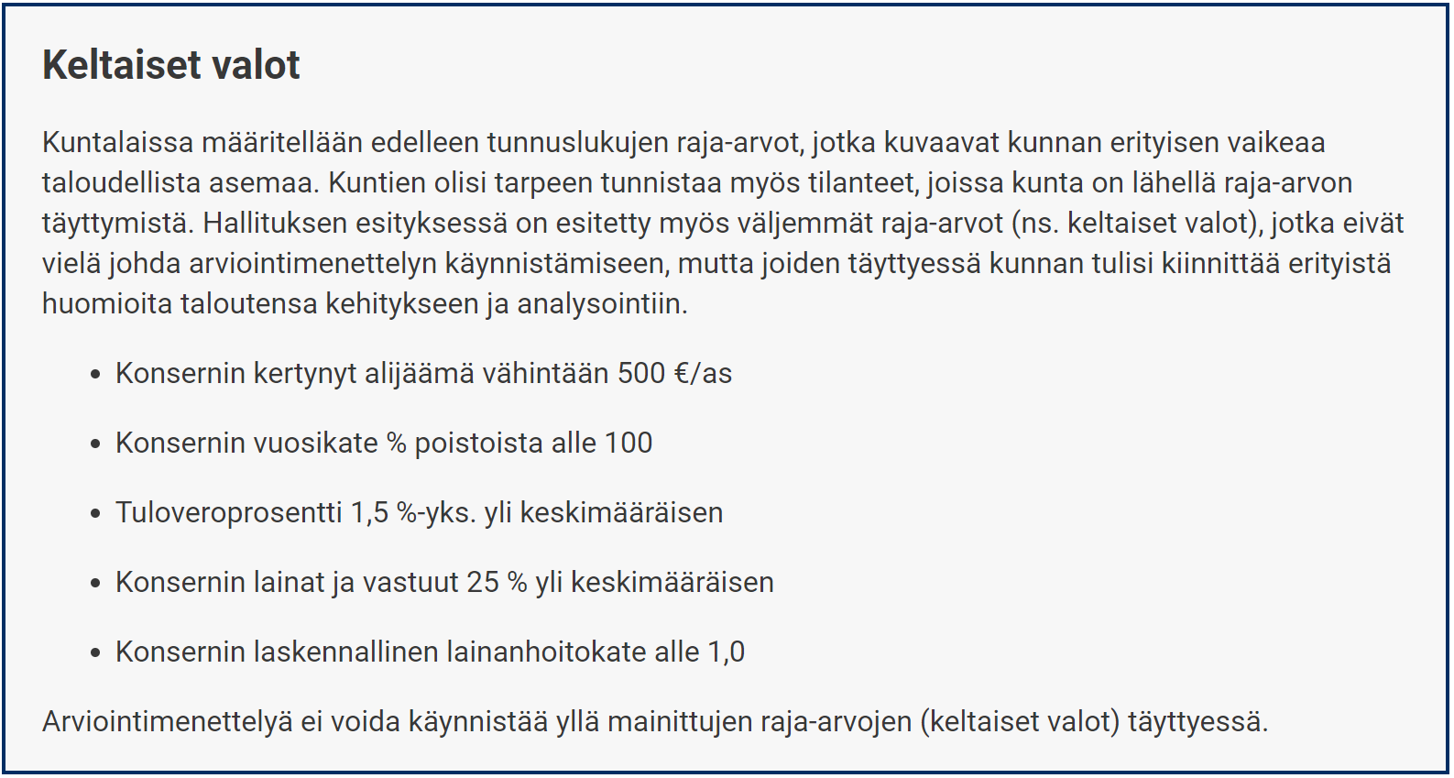
 |  |  |  |  |  |  | Huom. Velat ja vuokravastuut toistaiseksi tilastoitu vasta vuodelta 2019.

